Inhalt
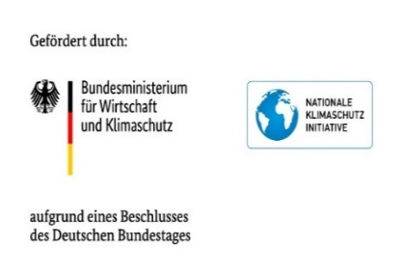 Anhang II) Grundkonzept zur Einrichtung eines lokalen Klimafonds Arbeitshilfen für die Projektförderung Inhalt: 1) Leitfragen für einen Förderantrag 2) Kriterienmatrix zur Bewertung von Förderanträgen 3) Leitfragen für das Monitoring der Förderprojekte Hinweis: Die Vorlagen stellen eine breite Bandbreite an Leitfragen und Kriterien vor, die dazu genutzt werden können, einen Förderantrag, ein Beurteilungsverfahren und ein Monitoringsystem für lokale Klimafonds zu entwickeln. Es ist nicht empfehlenswert, alle Fragen und Kriterien zu übernehmen! Das wäre in vielen Fällen viel zu umfangreich und könnte ambitionierte lokale Antragsteller*innen abschrecken (und kaum eine Organisation kann all den genannten Kriterien gerecht werden). Der Projektförderungsantragsprozess sollten möglichst niedrigschwellig gestaltet werden. Welche Aspekte relevant sind, hängt dabei von der Zielsetzung des Klimafonds und vielen weiteren Faktoren ab.

